t_evaluación por doctor
Total
 | 1 | 2 | 3 | 4 | 5
 |  | 26.6
doctor 1 | 28.9 | 27.6 | 37.8 | 38.3 | 28.0
doctor 2 | 27.3 | 26.3 | 37.7 | 38.6
doctor 3 | 21.4 | 25.4 | 38.9 | 38.7 | 28.4
doctor 4 | 29.0 | 27.0 | 37.9 | 39.1 | 41.2
doctor 5 | 19.7 | 26.6 | 37.4 | 38.5 | 30.8
doctor 6 | 22.6 | 25.8 | 37.3 | 38.1 | 28.4
doctor 7 | 27.9 | 25.4 | 38.0 | 38.6 | 30.6
doctor 8 | 30.0 | 26.8 | 38.0 | 36.7 | 28.7
doctor 9 | 35.6 | 25.6 | 37.9 | 35.5 | 26.0
Promedio de Tiempo Evaluación (minutos) | Etiquetas de columna
Etiquetas de fila | 1 | 2 | 3 | 4 | 5 | Total general
 |  | 26.6 |  |  |  | 26.6
doctor 1 | 28.9 | 27.6 | 37.8 | 38.3 | 28.0 | 31.2
doctor 2 | 27.3 | 26.3 | 37.7 | 38.6 |  | 29.6
doctor 3 | 21.4 | 25.4 | 38.9 | 38.7 | 28.4 | 29.2
doctor 4 | 29.0 | 27.0 | 37.9 | 39.1 | 41.2 | 30.1
doctor 5 | 19.7 | 26.6 | 37.4 | 38.5 | 30.8 | 29.6
doctor 6 | 22.6 | 25.8 | 37.3 | 38.1 | 28.4 | 29.6
doctor 7 | 27.9 | 25.4 | 38.0 | 38.6 | 30.6 | 29.6
doctor 8 | 30.0 | 26.8 | 38.0 | 36.7 | 28.7 | 30.6
doctor 9 | 35.6 | 25.6 | 37.9 | 35.5 | 26.0 | 28.9
Total general | 26.5 | 26.4 | 37.8 | 38.3 | 29.9 | 29.8

t_evaluación propedio
Total
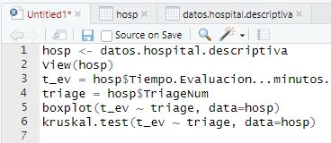
 |  | Prueba de Kruskal en R
Etiquetas de fila | Promedio de Tiempo Evaluación (minutos)
1 | 18.2
2 | 26.4
3 | 37.8
4 | 38.3
5 | 29.9
Total general | 29.7

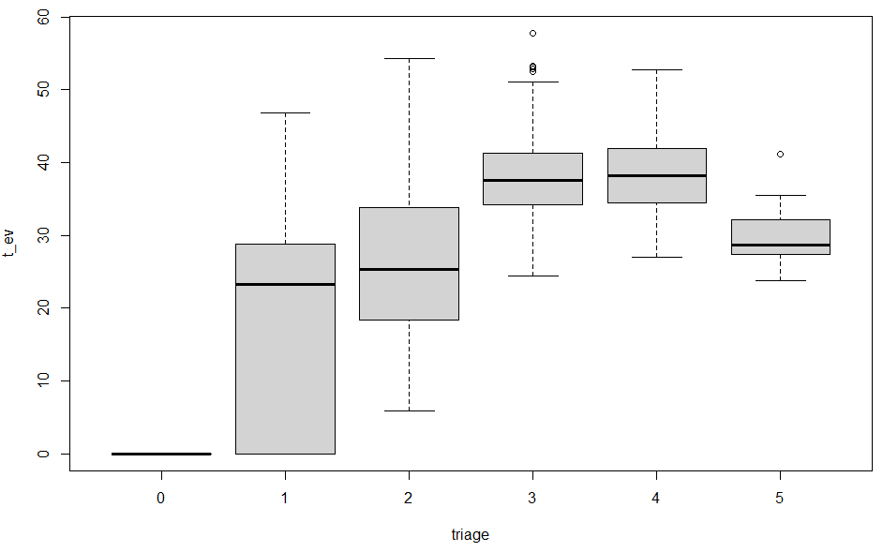

 |  | Entonces existen al menos 2 poblaciones

Histograma t_evaluación
Cuenta de Tiempo Evaluación (minutos) | Etiquetas de columna |  |  |  |  |  | Densidades
Etiquetas de fila | 1 | 2 | 3 | 4 | 5 | Total general
0-10 | 0.33 | 0.04 | 0.00 | 0.00 | 0.00 | 0.03
10-20 | 0.09 | 0.28 | 0.00 | 0.00 | 0.00 | 0.19
20-30 | 0.38 | 0.34 | 0.07 | 0.04 | 0.63 | 0.26
30-40 | 0.13 | 0.22 | 0.60 | 0.59 | 0.32 | 0.33
40-50 | 0.07 | 0.12 | 0.32 | 0.36 | 0.05 | 0.18
50-60 | 0.00 | 0.01 | 0.01 | 0.01 | 0.00 | 0.01
Total general | 1.00 | 1.00 | 1.00 | 1.00 | 1.00 | 1.00

Para mostrar como fracuencias relativas:
Click derecho, mostrar valores como, % de la columna

 |  |  |  |  |  |  | Triage 3 y 4 tienen la misma distribución

Llegadas
 | Domingo | Lunes | Martes | Miércoles | Jueves | Viernes | Sábado
0 | 8 | 11 | 16 | 11 | 8 | 15 | 13
1 | 7 | 13 | 9 | 11 | 7 | 12 | 8
2 | 9 | 7 | 6 | 12 | 8 | 3 | 8
3 | 6 | 5 | 14 | 7 | 6 | 6 | 8
4 | 6 | 3 | 5 | 6 | 6 | 5 | 5
5 | 5 | 3 | 4 | 3 | 3 | 7 | 3
6 | 3 | 2 | 5 | 6 |  | 1 | 3
7 | 8 | 3 | 8 | 5 | 6 | 2
8 | 7 | 3 | 4 | 7 | 7 | 2 | 2
9 | 13 | 17 | 16 | 12 | 14 | 7 | 11
10 | 16 | 23 | 21 | 23 | 29 | 20 | 9
11 | 18 | 17 | 18 | 23 | 28 | 16 | 16
12 | 17 | 24 | 28 | 25 | 28 | 15 | 13
13 | 15 | 35 | 21 | 26 | 28 | 18 | 14
14 | 18 | 29 | 18 | 19 | 21 | 15 | 21
15 | 25 | 36 | 25 | 21 | 21 | 14 | 16
16 | 13 | 22 | 29 | 18 | 17 | 20 | 18
17 | 21 | 26 | 22 | 24 | 23 | 14 | 16
18 | 12 | 21 | 23 | 19 | 22 | 19 | 14
19 | 8 | 29 | 20 | 22 | 20 | 17 | 14
20 | 10 | 22 | 24 | 24 | 32 | 17 | 15
21 | 13 | 33 | 24 | 20 | 19 | 16 | 13
22 | 12 | 17 | 30 | 28 | 20 | 10 | 14
23 | 12 | 18 | 22 | 21 | 4 | 12 | 7
Cuenta de Id | Etiquetas de columna
Etiquetas de fila | Domingo | Lunes | Martes | Miércoles | Jueves | Viernes | Sábado | Total general
0 | 8 | 11 | 16 | 11 | 8 | 15 | 13 | 82
1 | 7 | 13 | 9 | 11 | 7 | 12 | 8 | 67
2 | 9 | 7 | 6 | 12 | 8 | 3 | 8 | 53
3 | 6 | 5 | 14 | 7 | 6 | 6 | 8 | 52
4 | 6 | 3 | 5 | 6 | 6 | 5 | 5 | 36
5 | 5 | 3 | 4 | 3 | 3 | 7 | 3 | 28
6 | 3 | 2 | 5 | 6 |  | 1 | 3 | 20
7 | 8 | 3 | 8 | 5 | 6 | 2 |  | 32
8 | 7 | 3 | 4 | 7 | 7 | 2 | 2 | 32
9 | 13 | 17 | 16 | 12 | 14 | 7 | 11 | 90
10 | 16 | 23 | 21 | 23 | 29 | 20 | 9 | 141
11 | 18 | 17 | 18 | 23 | 28 | 16 | 16 | 136
12 | 17 | 24 | 28 | 25 | 28 | 15 | 13 | 150
13 | 15 | 35 | 21 | 26 | 28 | 18 | 14 | 157
14 | 18 | 29 | 18 | 19 | 21 | 15 | 21 | 141
15 | 25 | 36 | 25 | 21 | 21 | 14 | 16 | 158
16 | 13 | 22 | 29 | 18 | 17 | 20 | 18 | 137
17 | 21 | 26 | 22 | 24 | 23 | 14 | 16 | 146
18 | 12 | 21 | 23 | 19 | 22 | 19 | 14 | 130
19 | 8 | 29 | 20 | 22 | 20 | 17 | 14 | 130
20 | 10 | 22 | 24 | 24 | 32 | 17 | 15 | 144
21 | 13 | 33 | 24 | 20 | 19 | 16 | 13 | 138
22 | 12 | 17 | 30 | 28 | 20 | 10 | 14 | 131
23 | 12 | 18 | 22 | 21 | 4 | 12 | 7 | 96
Total general | 282 | 419 | 412 | 393 | 377 | 283 | 261 | 2427

Bondad de ajuste
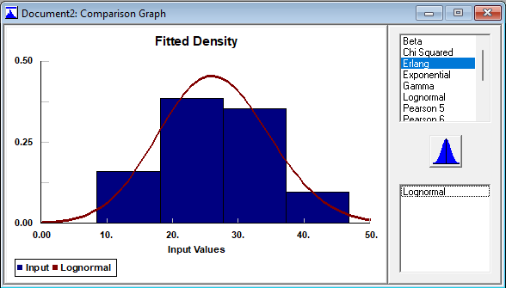
Para el tiempo de evaluación, semanas 0, 1,y 2, triage 1, sin contar los ceros
 |  |  | GOODNESS OF FIT
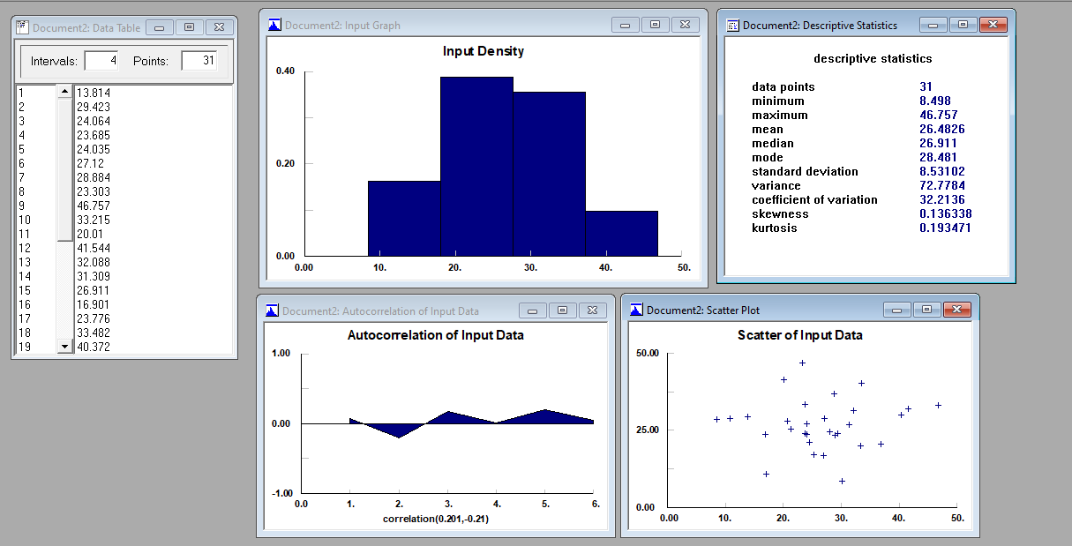
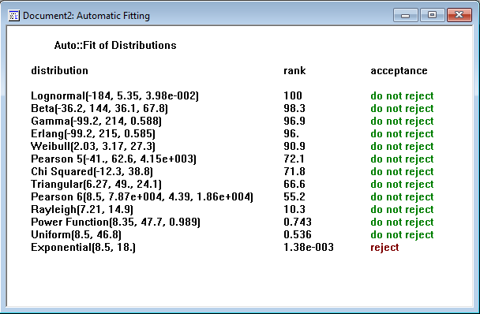
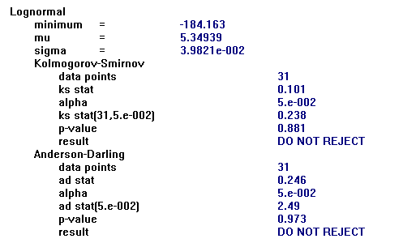
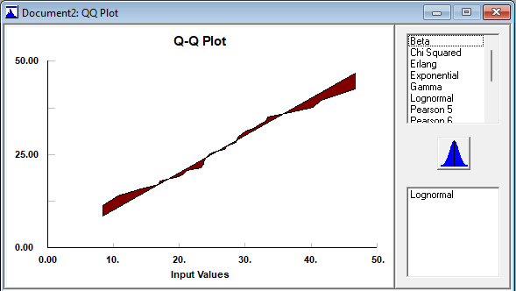

 |  | ESCOGEMOS LA LOGNORMAL

 | ESCOGEMOS LA MÁS SIMPLE CON MEJOR VALOR P (HAY QUE ENTENDER LOS PARÁMETROS DE LA DISTRIBUCIÓN)

